Charger DC Tester
 | 모 델 명 Tên Model | DJ96-002*** |  |  | 작 업 표 준 서 Hướng dẫn làm việc |  |  |  |  |  |  |  | 제 정 일 자 Ngày ban hành
 | 작 업 명 Tên công đoạn | Test điện áp |  |  |  |  |  |  |  |  |  |  | 표 준 번 호 Số chuẩn mực
 | 고 객 사 Khách hàng |  |  |  |  |  |  |  |  |  |  |  | 문 서 구 분 Phân loại văn bản |  | ■ 관리본 Văn bản quản lí

1
 |  |  |  |  |  |  |  |  |  | 작 업 방 법 ( Trình tự thao tác )

2
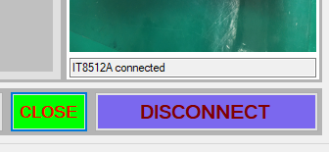
3
 |  |  |  |  |  |  |  |  |  | Hướng dẫn mở máy router 1/ Chọn biểu tượng "IT8512A Power Test" trên màn hình. 2/ Chọn cổng COM phía dưới nhãn COM PORT.Chọn nếu có từ hai tên gọi xuất hiện, chọn cổng lớn nhất. 3/ Chọn "OPEN", nếu nhãn OPEN chuyển thành CLOSE, nhãn CONNECT chuyển thành DISCONNECT và hiển thị trạng thái kết nối là máy đã sẵn sàng. 4/ Chọn mã hàng. 5/ Cắm hai đầu test A,B với mã có hai đầu test (hoặc một đầu với mã có một đầu test) 6/ Quan sát nhãn kết quả và xử lí.

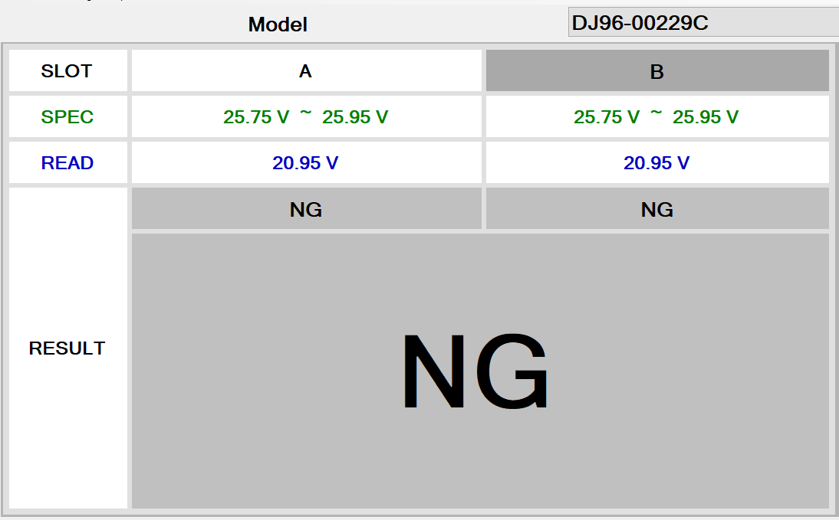
5
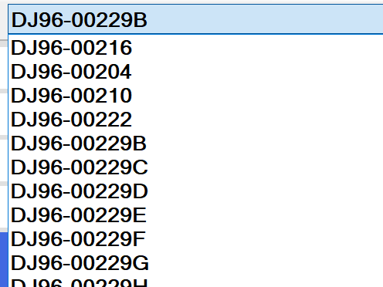
 |  |  |  |  |  |  |  |  |  | Chú ý: 1. Quá trình test hoàn tất sẽ có nhãn kết quả, âm thanh 'pip' ngắn với kết quả "OK", "pip" liên tục và to khi kết quả "NG". Nếu kết quả "Empty" hoặc "NG" với kết quả gần bằng 0 vui lòng kiểm tra jack AC và thử lại. 2. Nếu máy bị lỗi không chạy vui lòng khởi động lại phần mềm theo tứ tự các bước như trên.

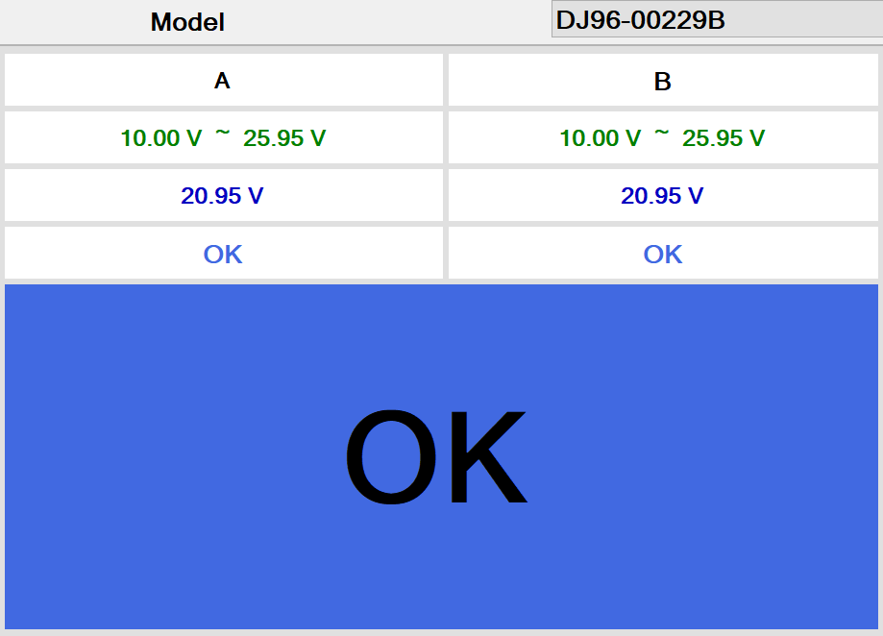
6
4
B A

중점관리항목/ Hạng mục quản lí quan trọng |  | 불량발생사례/ trường hợp phát hiện kém chất lượng |  |  |  | 변경 이력 / Thay đổi nội dung( tiểu sử) |  |  |  |  |  | 작성 부서 / Bộ phận soạn thảo
 |  | 번호 Số | 날 짜 Ngày tháng | 내 용 / Nội dung |  | 번호 Số | Ngày tháng | 내 용 / Nội dung | 담 당 Phụ Trách |  | 승 인 Phêduyệt | 작 성 Soạn thảo |  | 검 토 Xác nhận |  | 승 인 Phê duyệt
 |  | 0 |  |  |  | 0 |  | 신규제작 Làm mới
 |  | 1 |  |  |  | 1
 |  | 2 |  |  |  | 2 |  |  |  |  |  | 수신 부서 / Bộ phận nhận văn bản
 |  | 3 |  |  |  | 3 |  |  |  |  |  | 담 당 Phụ Trách |  | 검 토 Xác nhận |  | 승 인 Phê duyệt
 |  | 4 |  |  |  | 4
 |  | 5 |  |  |  | 5

